DADOS DE BAJA
No. ASIGNADO | No. ECONÓMICO | MARCA | MODELO | COLOR | SERIE | DEPTO. ADSCRIPCIÓN | EXISTENCIA FÍSICA |  | UBICACIÓN | STATUS | FOTO
 |  |  |  |  |  |  | SI | NO |  | BAJA 1° ETAPA
1 | 29 | CHEVROLET | LUV 01 DOB.CAB. | BLANCO | 8GGTFRC1X1A101990 | SEGURIDAD PÚBLICA | SI |  | TALLER MUNICIPIO | X | 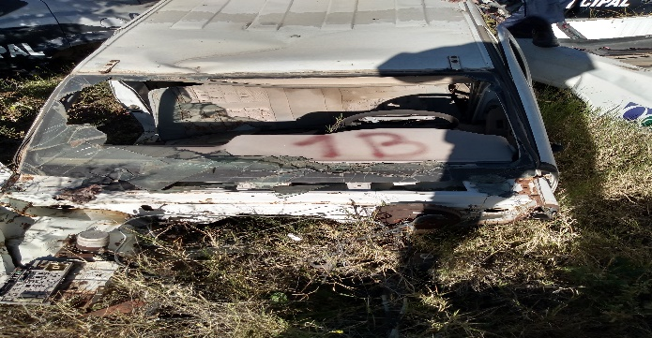
2 | 602 | CHEVROLET | LUV 01 DOB.CAB. | BLANCO | 8GGTFRC161A108287 | ALCOHOLES | SI |  | TALLER MUNICIPIO | X | 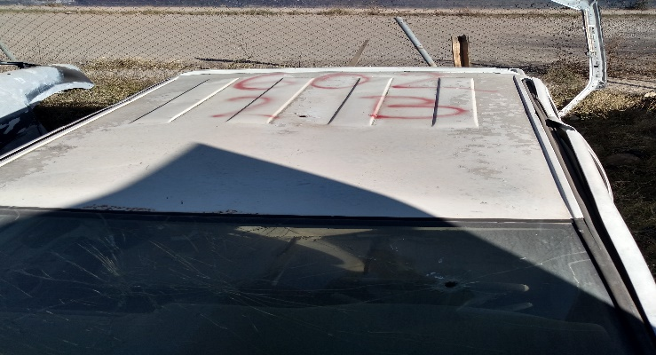
3 | 4 | CHRYSLER RAM 1500 | PICK-UP 1999 | BLANCO | 3B7HC16X2XM570853 | SEGURIDAD PÚBLICA | SI |  | TALLER MUNICIPIO | X | 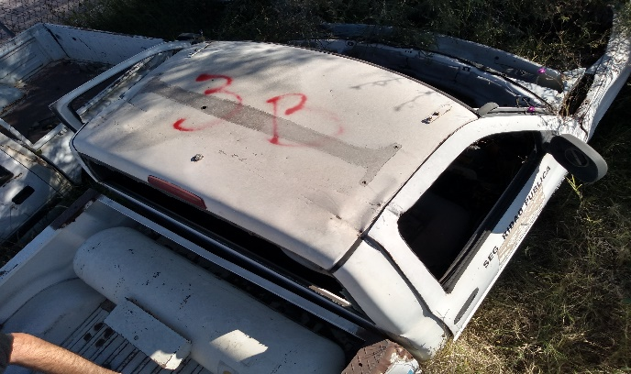
4 | 31 | CHEVROLET | LUV 01 DOB.CAB. | BLANCO | 8GGTFRC181A101325 | SEGURIDAD PÚBLICA | SI |  | TALLER MUNICIPIO | X | 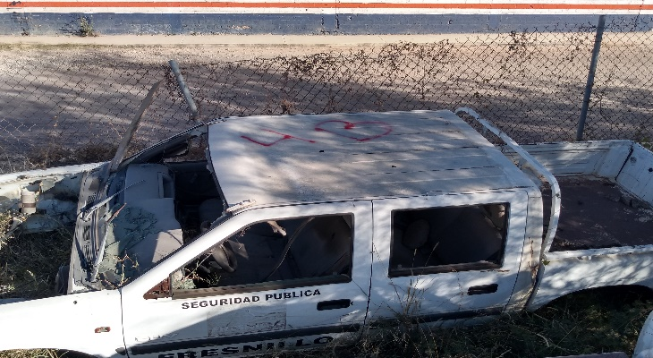
5 | 26 | DODGE | PICK-UP 1997 | BLANCO | 3B7HC26Y3VM583980 | SEGURIDAD PÚBLICA | SI |  | TALLER MUNICIPIO | X | 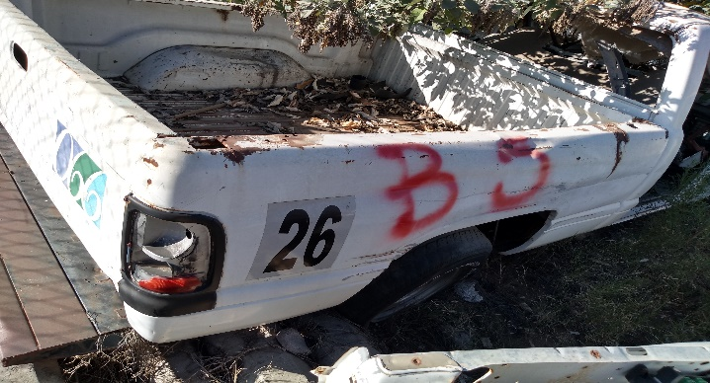
6 | 11 | CHRYSLER RAM 1500 | PICK-UP 1999 | BLANCO | 3B7HC16XXXM559082 | SEGURIDAD PÚBLICA | SI |  | TALLER MUNICIPIO | X | 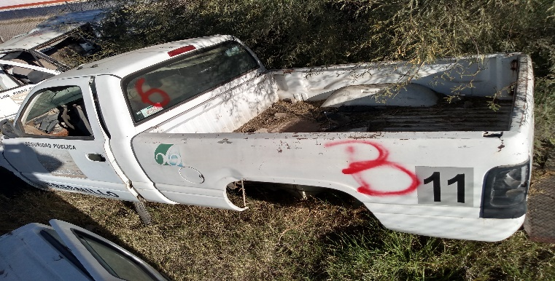
7 | 39 | NISSAN | DOB. CAB. 2002 | BLANCO | 3N6CD13C22K045471 | SEGURIDAD PÚBLICA | SI |  | TALLER MUNICIPIO | X | 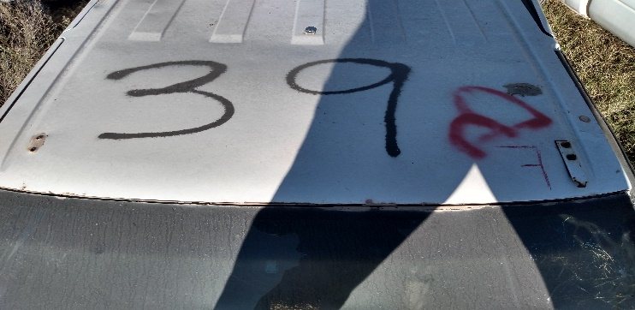
8 | 9 | CHRYSLER RAM 1500 | PICK-UP 1999 | BLANCO | 3B7HC16X8XM564703 | SEGURIDAD PÚBLICA | SI |  | TALLER MUNICIPIO | X | 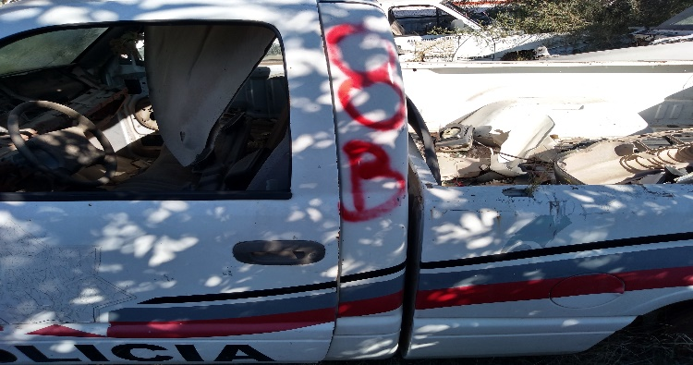
9 | 30 | CHEVROLET | LUV 01 DOB.CAB. | BLANCO | 8GGTFRC181A101941 | SEGURIDAD PÚBLICA | SI |  | TALLER MUNICIPIO | X | 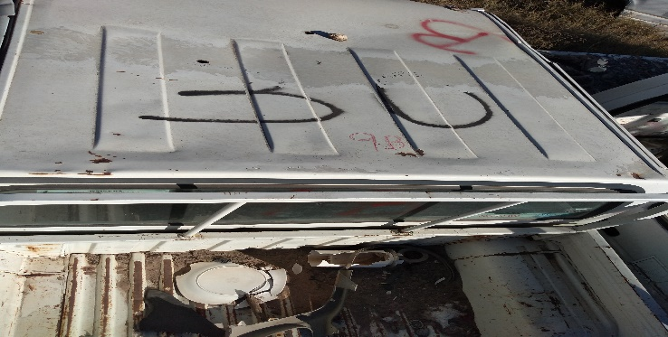
10 | 40 | NISSAN | DOB. CAB. 2002 | BLANCO | 3N6CD13C02K045503 | SEGURIDAD PÚBLICA | SI |  | TALLER MUNICIPIO | X | 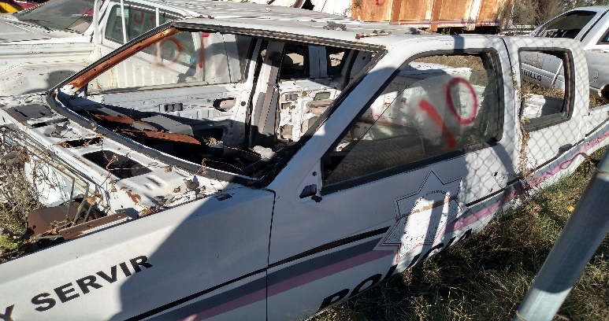
11 | 27 | DODGE | PICK-UP 1997 | BLANCO | 3B7HC26Y5VM593801 | SEGURIDAD PÚBLICA | SI |  | TALLER MUNICIPIO | X | 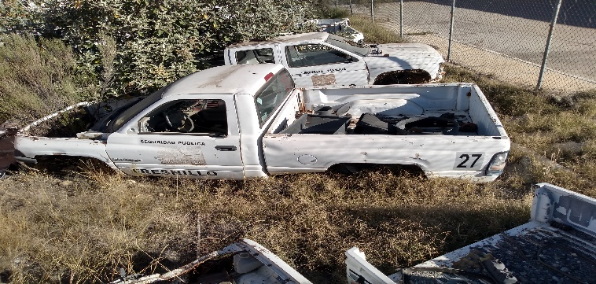
12 | 49 | NISSAN | DOB. CAB. 2004 | BLANCO | 3N6CD13S24K053072 | SEGURIDAD PÚBLICA | SI |  | TALLER MUNICIPIO | X | 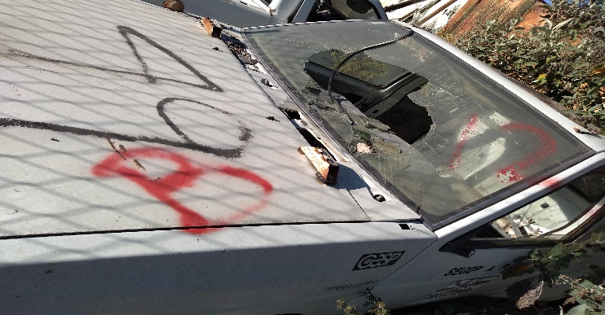
13 | 57 | CHEVROLET | LUV 04 DOB.CAB. | BLANCO | 8GGTFRC104A135280 | SEGURIDAD PÚBLICA | SI |  | TALLER MUNICIPIO | X | 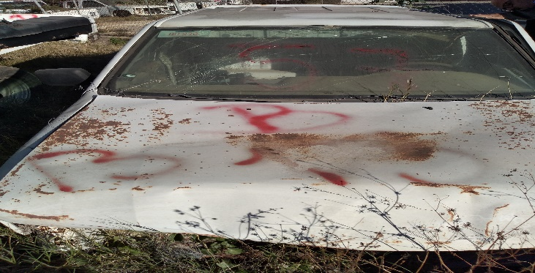
14 | 22 | FORD J-15 | PICK-UP 1997 | BLANCO | 3FTEF15Y7VM-A25524 | SEGURIDAD PÚBLICA | SI |  | TALLER MUNICIPIO | X | 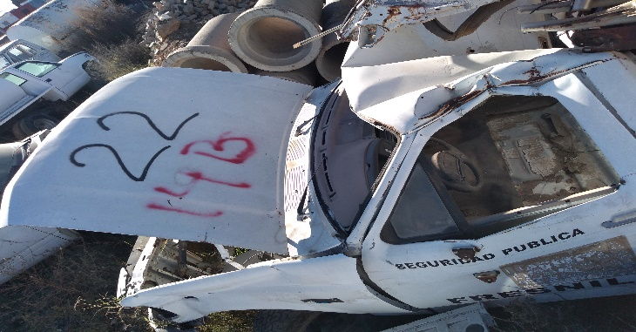
15 | 10 | CHRYSLER RAM 1500 | PICK-UP 1999 | BLANCO | 3B7HC16X7XM563381 | SEGURIDAD PÚBLICA | SI |  | TALLER MUNICIPIO | X | 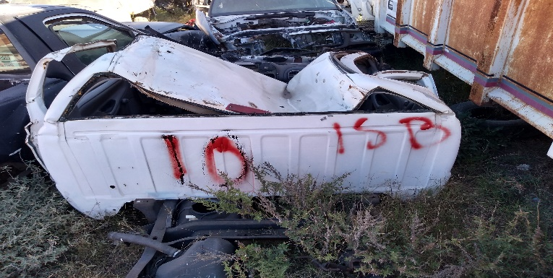
16 | 12 | CHRYSLER RAM 1500 | PICK-UP 1999 | BLANCO | 3B7HC16XXXM560720 | SEGURIDAD PÚBLICA | SI |  | TALLER MUNICIPIO | X | 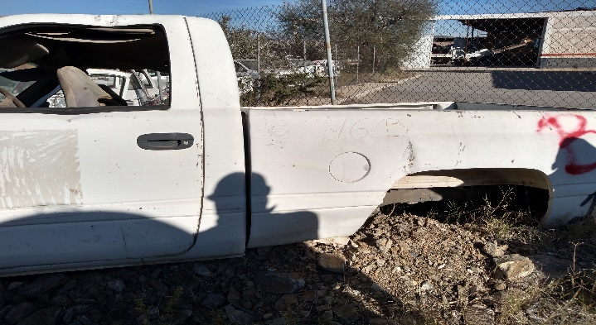
17 | 21 | FORD J-15 | PICK-UP 1997 | BLANCO | 3FTEF15Y5VM-A25487 | SEGURIDAD PÚBLICA | SI |  | TALLER MUNICIPIO | X | 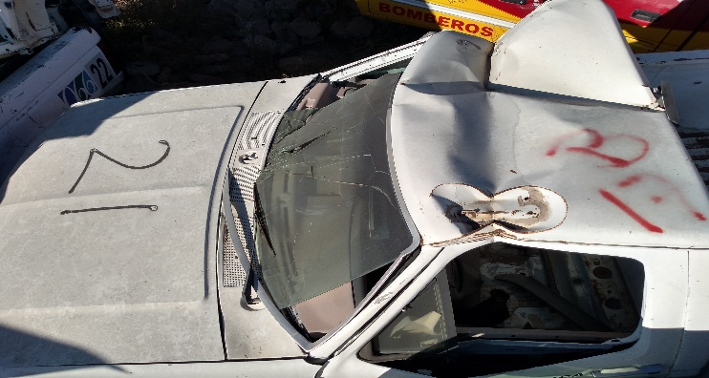
18 | 62 | FORD F-250 | PICK-UP 2005 | AZUL/GRIS | 3FTEF17W75MA26216 | SEGURIDAD PÚBLICA | SI |  | TALLER MUNICIPIO | X | 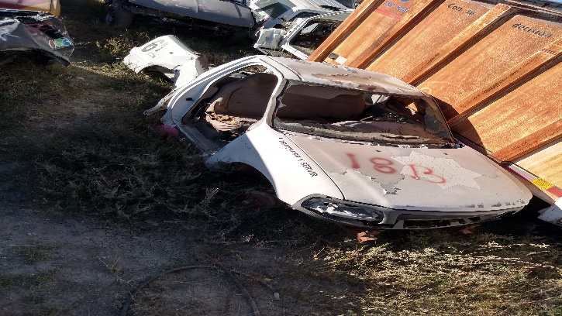
19 | 47 | NISSAN | DOB. CAB. 2004 | BLANCO | 3N6CD13S24K053024 | SEGURIDAD PÚBLICA | SI |  | TALLER MUNICIPIO | X | 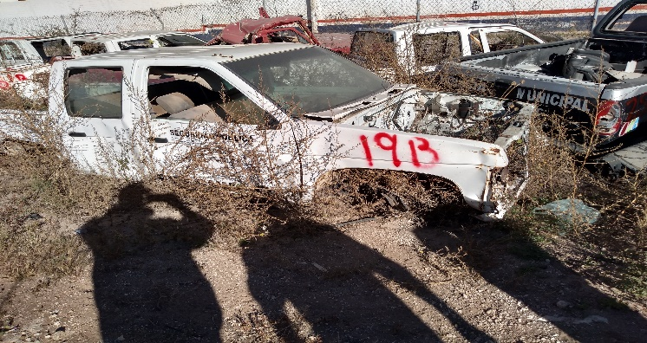
20 | 90 | FORD F-250 | PICK-UP 2008 | AZUL/GRIS | 3FTGF17W59MA00857 | SEGURIDAD PÚBLICA | SI |  | TALLER MUNICIPIO | X | 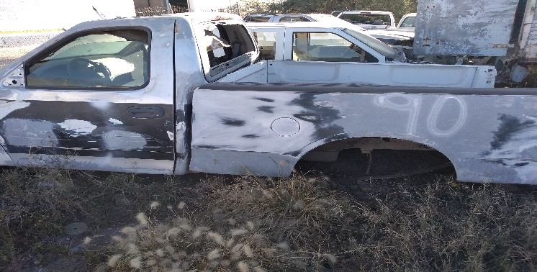
21 | 37 | NISSAN | DOB. CAB. 2002 | BLANCO | 3N6CD13S02K045470 | SEGURIDAD PÚBLICA | SI |  | TALLER MUNICIPIO | X | 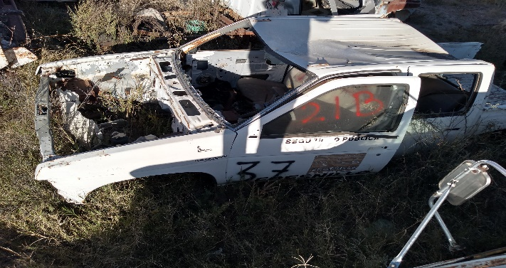
22 | 41 | NISSAN | DOB. CAB. 2002 | BLANCO | 3N6CD13S42K045469 | SEGURIDAD PÚBLICA | SI |  | TALLER MUNICIPIO | X | 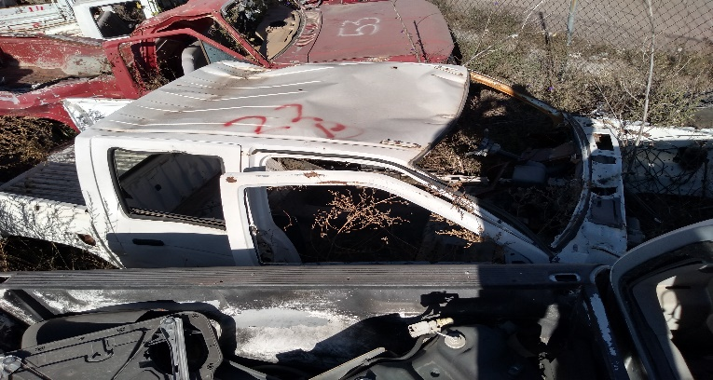
23 | 38 | NISSAN | DOB. CAB. 2002 | BLANCO | 3N6CD13S42K045472 | SEGURIDAD PÚBLICA | SI |  | TALLER MUNICIPIO | X | 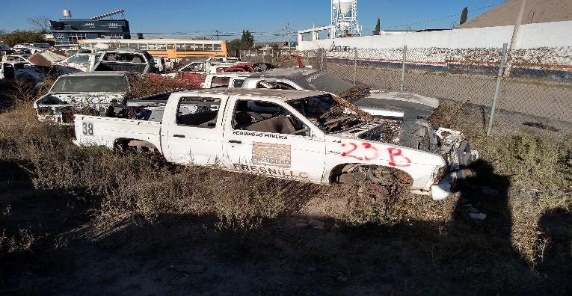
24 | 54 | NISSAN | DOB. CAB. 2004 | BLANCO | 3N6CD13S84K-054002 | SEGURIDAD PÚBLICA | SI |  | TALLER MUNICIPIO | X | 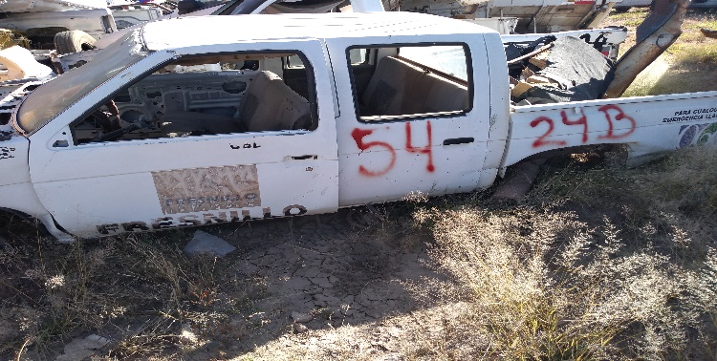
25 | 64 | FORD F-250 | PICK-UP 2005 | AZUL/GRIS | 3FTEF17W65MA26109 | SEGURIDAD PÚBLICA | SI |  | TALLER MUNICIPIO | X | 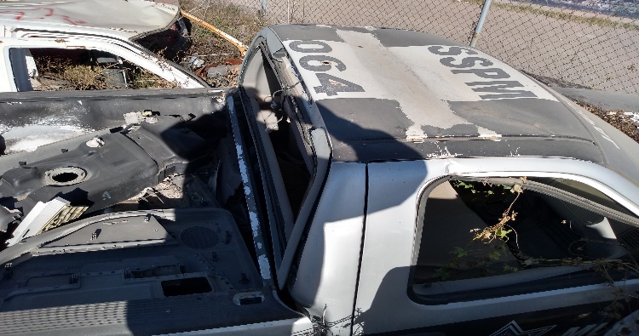
26 | 76 | FORD F-250 | PICK-UP 2007 | AZUL/GRIS | 3FTGF17W97MA18100 | SEGURIDAD PÚBLICA | SI |  | TALLER MUNICIPIO | X | 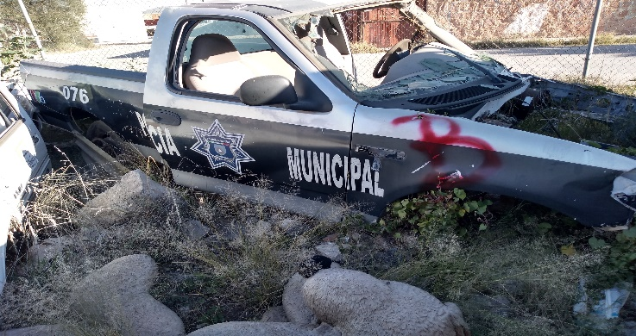
27 | 77 | FORD F-250 | PICK-UP 2007 | AZUL/GRIS | 3FTGF17WX7MA14461 | SEGURIDAD PÚBLICA | SI |  | TALLER MUNICIPIO | X | 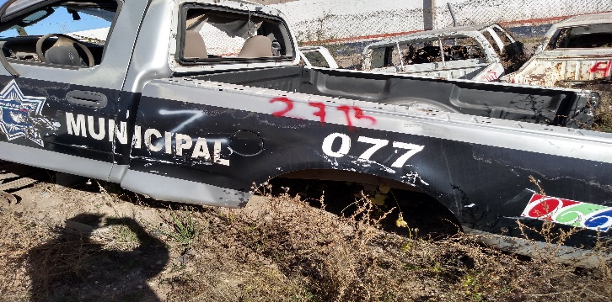
28 | 66 | FORD F-250 | PICK-UP 2005 | AZUL/GRIS | 3FTEF17W85MA26130 | SEGURIDAD PÚBLICA | SI |  | TALLER MUNICIPIO | X | 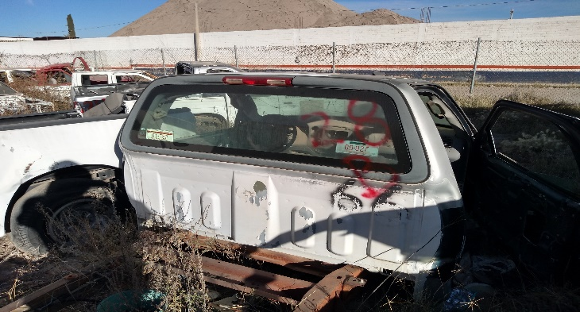
29 | 67 | FORD F-250 | PICK-UP 2005 | AZUL/GRIS | 3FTEF17W55MA25971 | SEGURIDAD PÚBLICA | SI |  | TALLER MUNICIPIO | X | 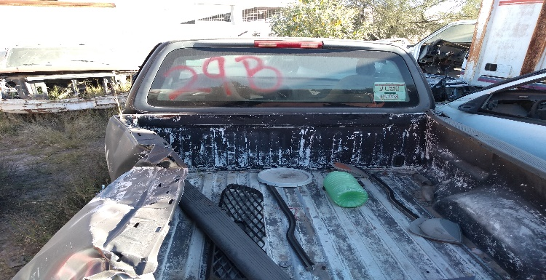
30 | 8 | CHRYSLER RAM 1500 | PICK-UP 1999 | BLANCO | 3B7HC16X4XM565539 | SEGURIDAD PÚBLICA | SI |  | TALLER MUNICIPIO | X | 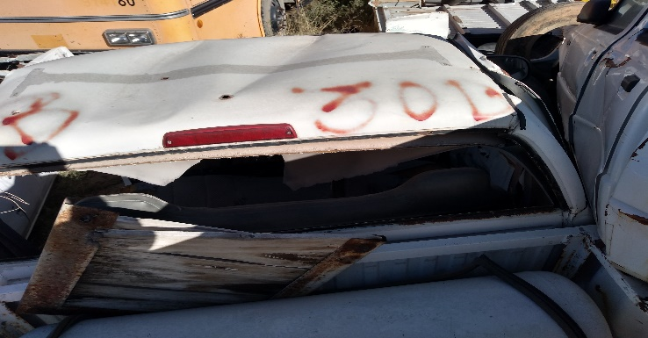
31 | 32 | FORD F-250 | PICK-UP 2002 | BLANCO | 3FTEF17W02MA10581 | SANIDAD | SI |  | TALLER MUNICIPIO | X | 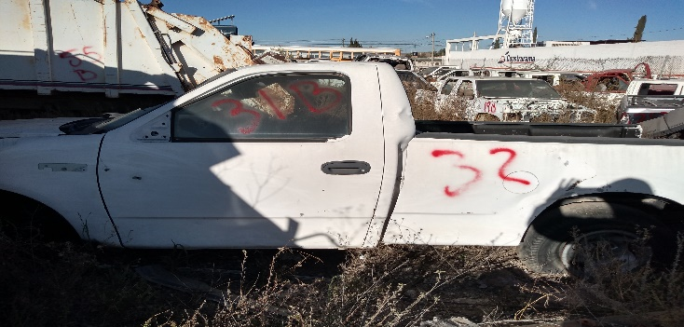
32 | 34 | FORD F-250 | PICK-UP 2002 | BLANCO | 3FTEF17W62MA38952 | SEGURIDAD PÚBLICA | SI |  | TALLER MUNICIPIO | X | 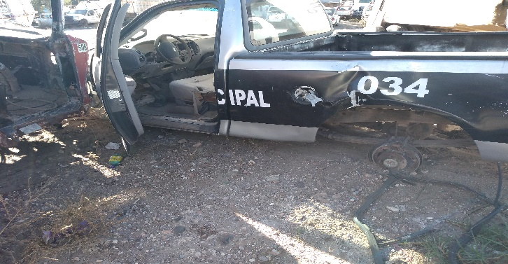
33 | 112 | FORD F-250 | PICK-UP 2002 | BLANCO | 3FTEF17W62MA36554 | LIMPIA | SI |  | TALLER MUNICIPIO | X | 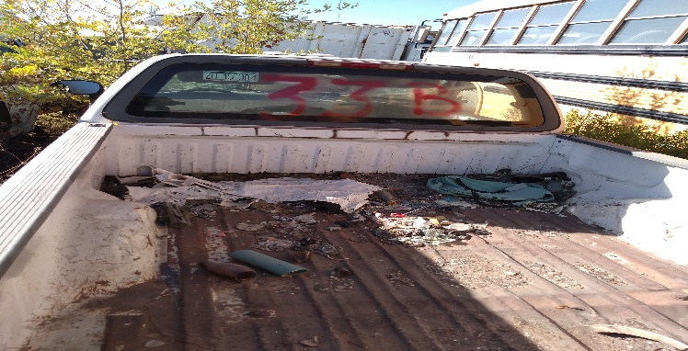
35 | 131 | CHEVROLET | 3500, 1992 | BLANCO | 3GCEC30XONMIII843 | LIMPIA | SI |  | TALLER MUNICIPIO | X | 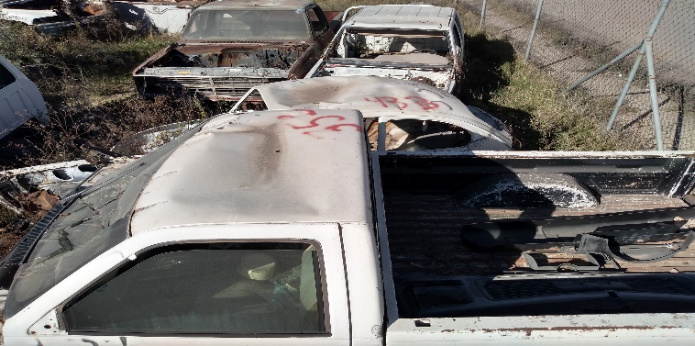
37 | 401 | NISSAN | DOB. CAB. 1998 | BLANCO | 3NICD13SXWK012066 | LIMPIA | SI |  | NO LOICALIZADO | X | 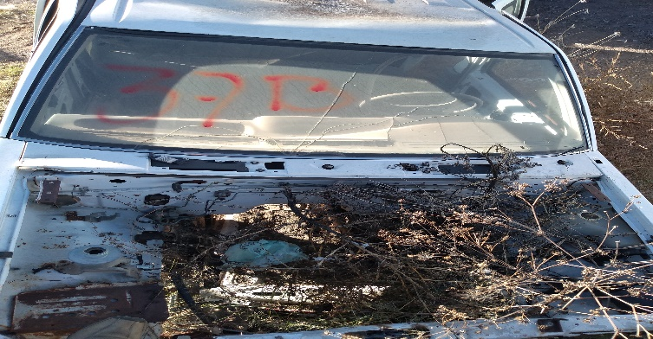
38 | 13 | CHRYSLER RAM 1500 | PICK-UP 1999 | BLANCO | 3B7HC16X2XM555155 | SEGURIDAD PÚBLICA | SI |  | TALLER MUNICIPIO | X | 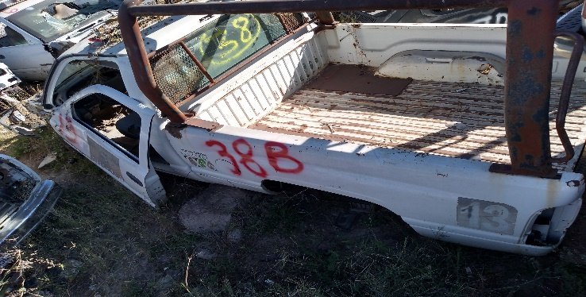
39 | 700 | VOLKSWAGEN | SEDAN 1999 | NEGRO | 3VWS1A1BXXM519752 | GESTIÓN SOCIAL | SI |  | TALLER MUNICIPIO | X | 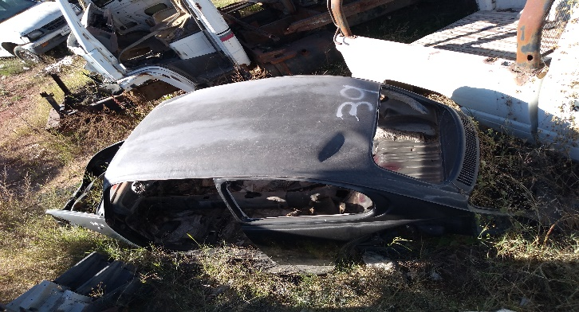
40 | 15 | CHEVROLET | LUV. DOB. CAB. 2001 | BLANCO | 8GGTFRC181A101969 | SEGURIDAD PÚBLICA | SI |  | TALLER MUNICIPIO | X | 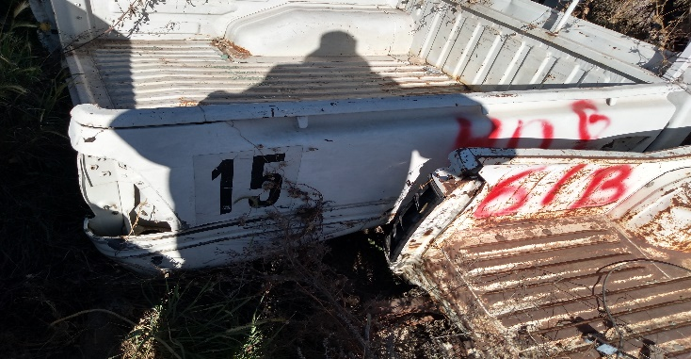
41 | 18 | CHEVROLET | LUV. DOB. CAB. 2001 | BLANCO | 8GGTFRC181A101938 | SEGURIDAD PÚBLICA | SI |  | TALLER MUNICIPIO | X | 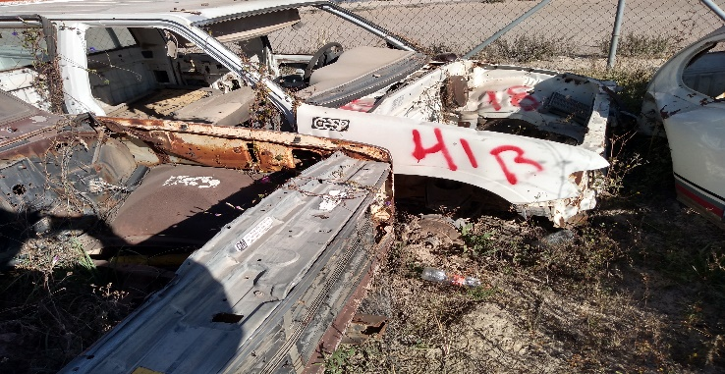
42 | 1 | VOLKSWAGEN | SEDAN 1998 | BLANCO | 3VWS1E1BOWM504313 | DEPORTE | SI |  | TALLER MUNICIPIO | X | 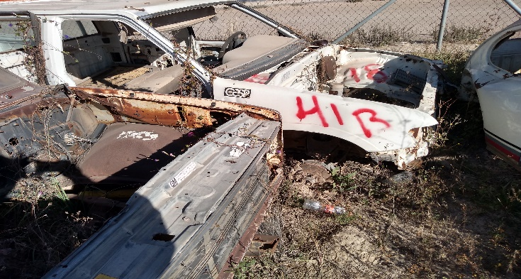
43 | 553 | VOLKSWAGEN | SEDAN 2003 | BLANCO | 3VWS1A1B43M901317 | DIF | SI |  | TALLER MUNICIPIO | X | 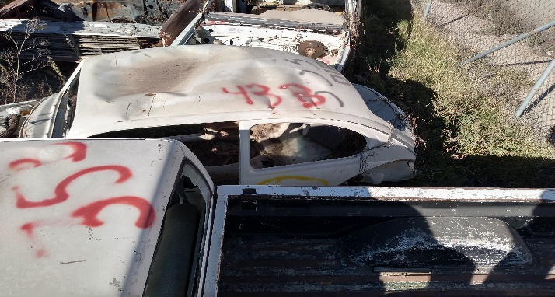
44 | 6 | CHRYSLER RAM 1500 | PICK-UP 1999 | BLANCO | 3B7HC16X3XM554662 | SEGURIDAD PÚBLICA | SI |  | TALLER MUNICIPIO | X | 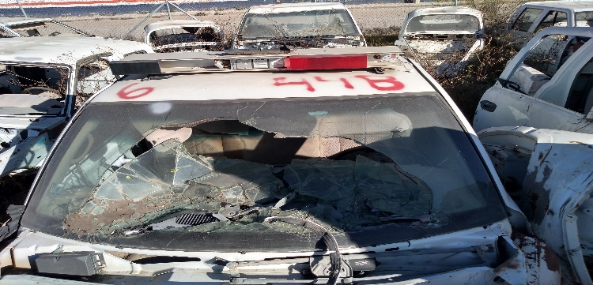
45 | 551 | VOLKSWAGEN | SEDAN 1991 | BLANCO | 11M0028773 | DIF | SI |  | TALLER MUNICIPIO | X | 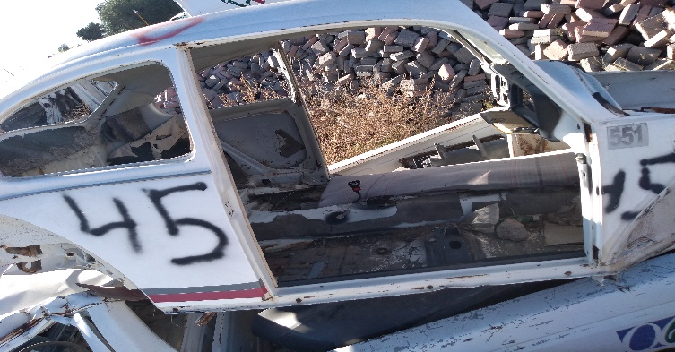
46 | 56 | CHEVROLET | LUV. DOB. CAB. 2004 | BLANCO | 8GGTFRC114A135255 | SEGURIDAD PÚBLICA | SI |  | TALLER MUNICIPIO | X | 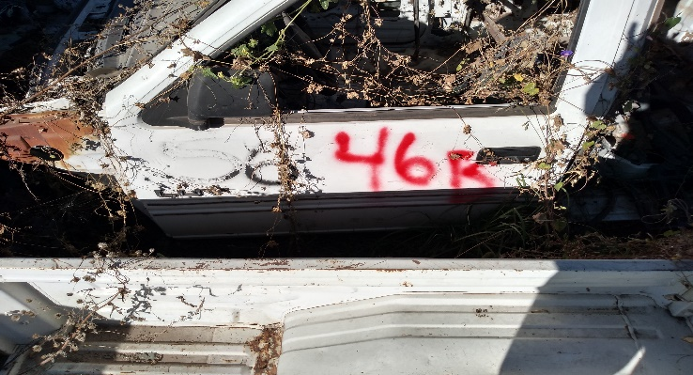
49 | 134 | FREIGHTLINER | CAMION 2002 | BLANCO | 3ALABUBV72DJ72457 | LIMPIA | SI |  | TALLER MUNICIPIO | X | 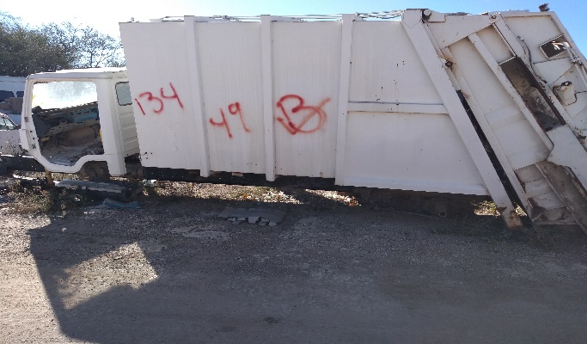
50 | 133 | FREIGHTLINER | CAMION 2002 | BLANCO | 3ALABUBV92DJ72458 | LIMPIA | SI |  | TALLER MUNICIPIO | X | 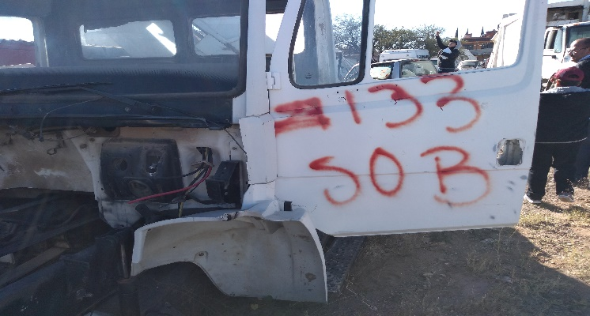
51 | 148 | CHEVROLET KODIAK | CAMION 2005 | BLANCO | 3GBP7H1C75M120422 | LIMPIA | SI |  | TALLER MUNICIPIO | X | 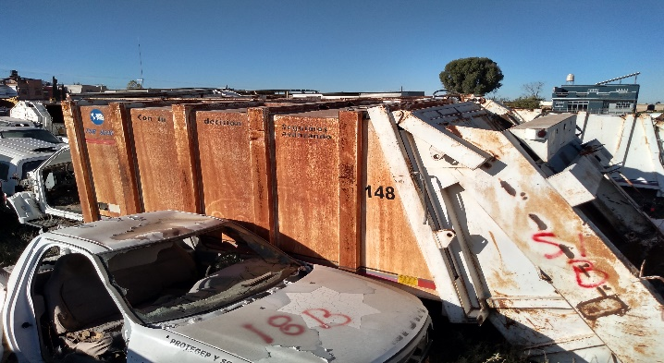
53 | 127 | FORD | PICK-UP 1997 | BLANCO | IFTCF15YXEKA23779 | LIMPIA | SI |  | TALLER MUNICIPIO | X | 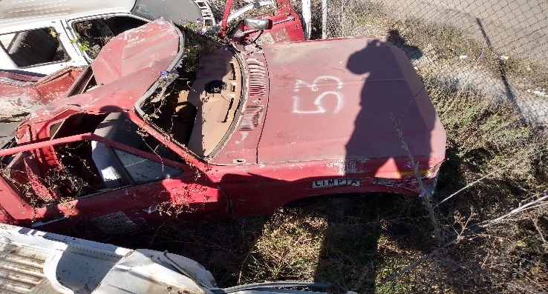
55 | 141 | FREIGHTLINER | CAMION 2003 | BLANCO | 3ALABUBC543DL80463 | LIMPIA | SI |  | TALLER MUNICIPIO | X | 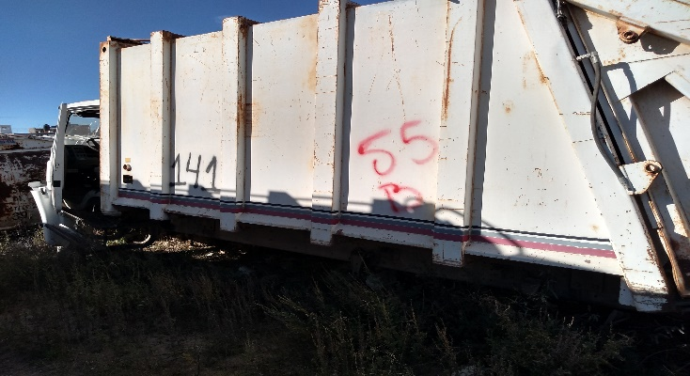
57 | 5 | CHRYSLER RAM 1500 | PICK-UP 1999 | BLANCO | 3B7HC16X2XM565538 | SEGURIDAD PÚBLICA | SI |  | TALLER MUNICIPIO | X | 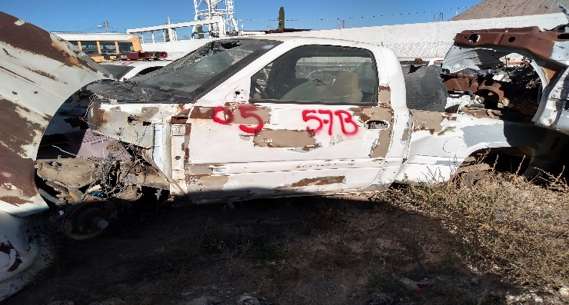
60 | 302 | FORD | PICK-UP 1980 | BLANCO | F1OEPJG2040 | ALUMBRADO PUB. | SI |  | TALLER MUNICIPIO | X
61 | 400 | NISSAN | DOB. CAB. 1998 | BLANCO | 3NICD13S2W011042 | LIMPIA | SI |  | TALLER MUNICIPIO | X
62 | 2 | VOLKSWAGEN | SEDAN 1998 | BLANCO | 3VWSIE1B4WM502435 |  | SI |  | TALLER MUNICIPIO | X
63 | 147 | CHEVROLET KODIAK | CAMION 2005 | BLANCO | 3GBP7H1C25M120733 | LIMPIA | SI |  | TALLER MUNICIPIO | X
64 | 122 | MERCEDES BENZ | CAMION 1991 | BLANCO | C1314AM0002098 | LIMPIA | SI |  | TALLER MUNICIPIO | X
67 | 124 | MERCEDES BENZ | CAMION 1993 | BLANCO | 3AM68512350 | LIMPIA | SI |  | TALLER MUNICIPIO | X
68 | 7 | CHRYSLER RAM 1500 | PICK-UP 1999 | BLANCO | 3B7H16XOXM575792 | FIERROS DE HERRAR | SI |  | TALLER MUNICIPIO | X
69 | 48 | NISSAN | DOB. CAB. 2004 | BLANCO | 3N6CD13SX4K053031 | BOMBEROS | SI |  | TALLER MUNICIPIO | X
70 | 36 | DODGE RAM | AMBULANCIA 2001 | ROJO/AMARILLO | 3B7JC26Y61M540696 | BOMBEROS | SI |  | TALLER MUNICIPIO | X
71 | 500 | DODGE | PICK-UP 1989 | ROJO/AMARILLO | L9-17534 | BOMBEROS | SI |  | TALLER MUNICIPIO | X
72 | 507 | FORD F-15 | PICK-UP 1997 | NEGRA | 3FTEF15Y5WM-A25523 | BOMBEROS | SI |  | TALLER MUNICIPIO | X
73 | 610 | CHEVROLET | LUV DOB. CAB. 2001 | ROJO/AMARILLO | 8GGTFRC151A101105 | BOMBEROS | SI |  | TALLER MUNICIPIO | X
74 | 101 | RINO | 2009 | NEGRO | M312E-035394 | SEGURIDAD PÚBLICA | SI |  | TALLER MUNICIPIO | X
75 | 506 | MACK | CARRO BOMBA | ROJO/AMARILLO | 1M2A152C9JM001224 | BOMBEROS | SI |  | TALLER MUNICIPIO | X
84 | 81 | DODGE AVENGER | SEDAN 2008 |  | 1B3KC46D18N172876 | SEGURIDAD PÚBLICA | SI |  | TALLER MUNICIPIO | X
87 | ETNE-6 | DOGDE RAM | 1990 |  | LM034959 | AGUA POTABLE | SI |  | TALLER MUNICIPIO | X
88 | ETNE-16 | VOLKSWAGEN | 1998 |  | 3VWSIEIB0WM504425 | AGUA POTABLE | SI |  | EJIDO FOVISSSTE | X
92 | 82 | DODGE AVENGER | 2009 | AZUL/GRIS | 1B3KC46B18N221963 | SEGURIDAD PÚBLICA | SI |  | TALLER MUNICIPIO | X
93 | 89 | FORD F-250 | PICK-UP | AZUL/GRIS | 3FTGF17W69MA00835 | SEGURIDAD PÚBLICA | SI |  | TALLER MUNICIPIO | X
95 | 68 | FORD F-250 | PICK-UP 2005 | AZUL/GRIS | 3FTEF17W85MA26208 | SEGURIDAD PÚBLICA | SI |  |  | X
96 | 685 | FORD F-350 | CAMION 1985 | BLANCO | AC3JCU42919 | RASTRO | SI |  | TALLER MUNICIPIO | X

